MH vs LED
PHILIPS HPI Plus 400W BU | Műszaki-gazdaságossági adatok |  |  | PROCloud 200W
 | 400 W | Fényforrás teljesítmény | 186 W | 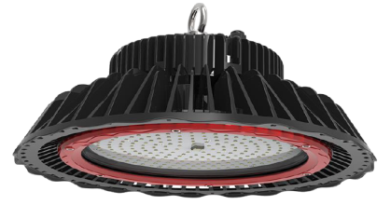
 | 32,500 lm | Fényforrás fényáram | 23,040 lm
 | 23,400 lm | Lámpatest fényáram | 23,040 lm
 | 430 W | Lámpatest teljesítmény | 200 W
 | - | Energia megtakarítás | 53%
 | 8,760 h | Éves üzemidő | 8,760 h
 | 3,767 kWh | Éves energiafelhasználás | 1,752 kWh
 | 30 Ft/kWh | Villamos energiadíj | 25 Ft/kWh
 | 113,004 Ft | Éves energiaköltség | 43,800 Ft
 | - | Energia költség megtakarítás | 69,204 Ft
 | 35,000 Ft * | Lámpatest+fényforrás ára | 104,000 Ft *
 | - | Megtérülési idő | 1.0 év

PHILIPS HPI Plus 250W BU | Műszaki-gazdaságossági adatok |  |  | PROCloud 120W
 | 250 W | Fényforrás teljesítmény | 112 W
 | 18,000 lm | Fényforrás fényáram | 13,800 lm
 | 12,960 lm | Lámpatest fényáram | 13,800 lm
 | 275 W | Lámpatest teljesítmény | 120 W
 | - | Energia megtakarítás | 56%
 | 8,760 h | Éves üzemidő | 8,760 h
 | 2,409 kWh | Éves energiafelhasználás | 1,051 kWh
 | 30 Ft/kWh | Villamos energiadíj | 25 Ft/kWh
 | 72,270 Ft | Éves energiaköltség | 26,280 Ft
 | - | Energia költség megtakarítás | 45,990 Ft
 | 35,000 Ft * | Lámpatest+fényforrás ára | 79,000 Ft *
 | - | Megtérülési idő | 1.0 év

 |  | Egyéb szempontok
 | 20,000 h | élettartam | > 50,000 h
 | 1-2 év | garancia | 5 év
 | nincs, 3-5 perc | azonnali bekapcsolás | van
 | nem | dimmelhetőség | igen
 | van | vibrálás, búgás | nincs
 | van | IR,UV sugárzás | nincs

 | Információ: | prolight@prolight.hu | +36-30-9315-748
 | *: | ÁFA nélküli nagykereskedelmi árak

